Planilha1
Redução | Nº de dentes para rotação < 1000 rpm | Nº de dentes para rotação > 3000 rpm | Nº de dentes para rotação = 1200 rpm | Nº de dentes para rotação = 1800 rpm
1 | 21 | 32 | 22 | 25 | 2000 | 11 | 800 | 4.4
2 | 19 | 29 | 20 | 23 | 2001 | 10 | 800 | 3.9980009995
3 | 18 | 27 | 19 | 22 | 2002 | 9 | 800 | 3.5964035964
4 | 16 | 25 | 17 | 20 | 2003 | 9 | 800 | 3.5946080879
5 | 15 | 24 | 16 | 19 | 2004 | 9 | 800 | 3.5928143713
6 | 14 | 23 | 15 | 18 | 2005 | 9 | 800 | 3.5910224439

Redução | Nº de dentes para rotação < 1000 rpm | Nº de dentes para rotação > 3000 rpm | Nº de dentes para rotação = 1200 rpm | Nº de dentes para rotação = 1800 rpm
1 | 30 | 50 | 31 | 38 |  |  | 17 | 2000
2 | 27 | 45 | 28 | 34 |  |  | 1.02 | 120
3 | 25 | 43 | 26 | 32
4 | 23 | 40 | 24 | 30
5 | 22 | 39 | 23 | 29
6 | 21 | 38 | 22 | 28

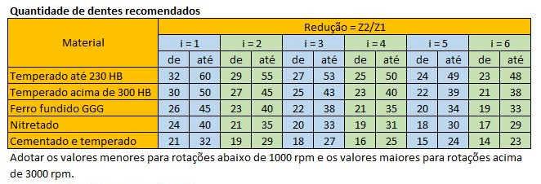

Nº de dentes recomendados para engrenagens cementadas e temperadas
Nº de dentes recomendados para engrenagens temperadas acima de 300 HB

Planilha2
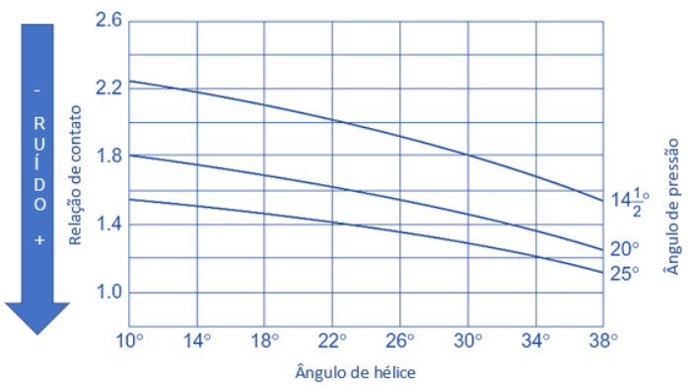
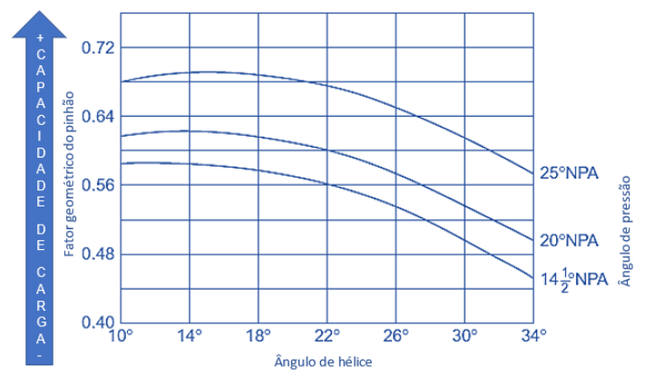
O ângulo de pressão normal é formado pela borda do perfil do dente normal e o raio do círculo de referência no ponto onde o perfil do dente normal intercepta o círculo de referência. Para definir um critério para cremalheira, o ângulo de pressão no plano normal da cremalheira básica que define o perfil do dente da engrenagem helicoidal é chamado de ângulo de pressão normal.
Ver norma ISO 53 - Cylindrical gears for general and heavy engineering - Standard basic rack tooth profile.
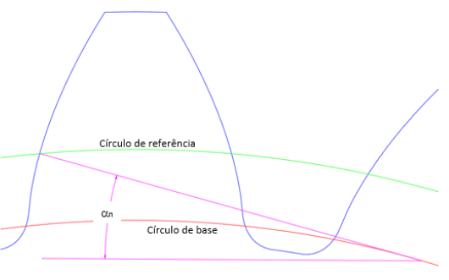

Convencionalmente, os ângulos de pressão variaram entre 14,5 ° e 25 °. Mudanças no ângulo de pressão afetam tanto a relação de contato quanto o comprimento da linha de ação. À medida que o ângulo de pressão aumenta, a relação de contato e o comprimento da linha de ação diminuem, conforme mostrado na figura 4. A relação de contato é uma indicação do número de dentes em contato. Como regra geral, quanto maior a relação de contato, menor o ruído é gerado pelas engrenagens.
A resistência do dente também é um fator importante na seleção do ângulo de pressão.
A figura 5 mostra a variação da geometria do dente da engrenagem e do ângulo de pressão. Quanto maior o ângulo de pressão, maior a resistência do dente. Ângulos de pressão maiores aumentam as cargas do rolamento, mas esse aumento não é um fator determinante na escolha do ângulo de pressão.
O ângulo de pressão de 20º é o normalizado pela ISO 53.

Influência do ângulo de pressão na relação de contato e consequente ruído.
Influência do ângulo de pressão no fator geométrico do pinhão

Planilha3
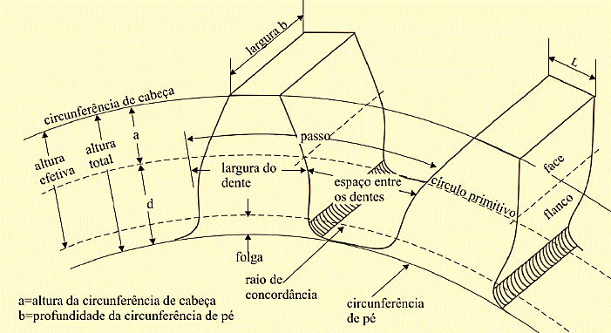

a = adendum | d = dedendum

Planilha4
Limitation of Pointed tooth tip
When increase the positive amount of Rack shift, area of top land is gets narrower and soon, Tooth profile becomes sharp.
A sharp pointed Tooth profile has insufficient tooth depth, thus Tooth tip of Mating gear may interfere with Root of tooth causing proper assembly and smooth gear rotation to be impossible. Therefore Rack shift of Top land exceeding zero is not advisable.
the risk of a tooth chipping increases appreciably.
Limitação da ponta do dente pontiagudoQuando aumenta a quantidade positiva de deslocamento do Rack, a área da superfície superior fica mais estreita e logo o perfil do dente fica mais nítido.Um perfil de dente pontiagudo tem profundidade de dente insuficiente, portanto, a ponta do dente da engrenagem de acoplamento pode interferir com a raiz do dente, fazendo com que a montagem adequada e a rotação suave da engrenagem sejam impossíveis. Portanto, o deslocamento do rack do topo superior excedendo zero não é aconselhável.o risco de um dente lascar aumenta consideravelmente.

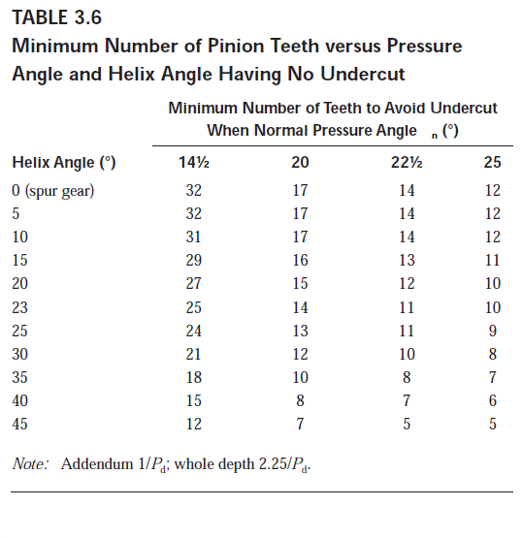
Mínimo número de dentes no pinhão X Ângulo de pressão e Ângulo de Hélice para evitar Undercutting
Ângulo de hélice | Ângulo de pressão
 | 14.25 | 20 | 22.5 | 25
0 (dentes retos) | 32 | 17 | 14 | 12
5 | 32 | 17 | 14 | 12
10 | 31 | 17 | 14 | 12
15 | 29 | 16 | 13 | 11
20 | 27 | 15 | 12 | 10
23 | 25 | 14 | 11 | 10
25 | 24 | 13 | 11 | 9
30 | 21 | 12 | 10 | 8
35 | 18 | 10 | 8 | 7
40 | 15 | 8 | 7 | 6
45 | 12 | 7 | 5 | 5

